封面
 | 卷册检索号

 |  | 计 算 书

 | 工 程 |  | 光伏支架跟踪器节点计算

 | 专 业 |  | 结 构

 | 名 称



 |  | 批 准：
 |  | 校 核：
 |  | 计 算：
 |  | 日 期：

江苏新恒源能源技术有限公司

跟踪支架计算书1P
光伏跟踪支架计算书 |  |  |  |  |  |  |  | 说明：适用于1P单点驱动，减速机按照铰接考虑
 |  |  |  |  |  |  |  | 1 | 2 | 3 | 4 | 5 | 6 | 1 | 2 | 3 | 4 | 5 | 6
1.设计条件 |  |  |  |  |  |  |  | 钢管 | 单位:mm |  |  |  |  | 方管 | 单位:mm
保护风速V1= | 18 | m/s |  | 风压折减系数： | 1 |  |  | 名称 | 材质 | 直径 | 壁厚 |  |  | 名称 | 材质 | 长 | 宽 | 壁厚 | 折弯半径R
最大风速V2= | 23.4 | m/s |  |  |  |  |  | φ140*3 | Q355B | 140 | 3 |  |  | F120*120*3 | Q355B | 120 | 120 | 3 | 3
面板重量W= | 64 | kg |  |  |  |  |  | φ150*5 | Q355B | 150 | 5 |  |  | F140*140*5 | Q420B | 140 | 140 | 5 | 6
面板宽度B= | 1.133 | m |  |  |  |  |  |  |  |  |  |  |  | F130*130*3 | Q420B | 130 | 130 | 3 | 3
面板长度L= | 4.57 | m |  |  |  |  |  |  |  |  |  |  |  | F130*130*2.75 | Q355B | 130 | 130 | 2.75 | 3
光伏面板面积A= | 5.17781 | m2 |  |  |  |  |  |  |  |  |  |  |  | F140*140*2.5 | Q420B | 140 | 140 | 2.5 | 3
2.主梁计算 |  |  |  |  |  |  |  |  |  |  |  |  |  | F140*140*3 | Q420B | 140 | 140 | 3 | 3
2.1主梁规格及截面特性 |  |  |  |  |  |  |  |  |  |  |  |  |  | F150*150*3 | Q420B | 150 | 150 | 3 | 3
截面形状 | O形截面
主梁规格 | O140*2.5 |  |  |  |  |  |  |  |  |  |  |  |  | 1 | 2 | 3 | 4 | 5 | 6
主梁材质 | Q420B
强度设计值ft= | 378 | Mpa |  |  |  |  |  | H型钢 | 单位:mm |  |  |  |  | O形截面 | 单位:mm
抗弯模量Wx= | 44627.183945 | mm3 |  |  |  |  |  | 名称 | 材质 | 高度 | 翼缘宽度 | 上下翼缘厚度 | 腹板厚度 | 名称 | 材质 | 截面直径s mm | 板厚t mm | 折弯半径R
抗弯模量Wy= | 69997.415487 | mm3 |  |  |  |  |  | H206*102*8*6.2 | Q355B | 206 | 102 | 8 | 6.2 | O140*2.25 | Q420B | 140 | 2.25 | 3
y轴惯性矩Iy= | 2828911.8672 | mm4 |  |  |  |  |  | H148*100*4.9*4.3 | Q355B | 148 | 100 | 4.9 | 4.3 | O165.2*2.5 | Q420B | 165.2 | 2.5 | 3
x轴惯性矩Ix= | 3123902.8762 | mm4 |  |  |  |  |  |  |  |  |  |  |  | O165.2*3 | Q420B | 165.2 | 3 | 3
钢材弹性模量E= | 2.06E+05 | Mpa |  |  |  |  |  | H200*100*5.2*4.3 | Q355B | 200 | 100 | 5.2 | 4.3 | O140*2.5 | Q420B | 140 | 2.5 | 3
主梁自重GZ= | 0.092237215643 | KN/m |  |  |  |  |  | H150*100*5.5*4.3 | Q355B | 150 | 100 | 5.5 | 4.3 | O140*3 | Q420B | 140 | 3 | 3
Q/It= | 0.0017629090909 |  |  |  |  |  |  | H148*100*4.9*4.3 | Q355B | 148 | 100 | 4.9 | 4.3
C/J= | 1.274205116E-05 |  |  |  |  |  |  | H202*102*5.8*6.5 | Q355B | 202 | 102 | 5.8 | 6.5
2.2主梁荷载及强度计算-顺风向

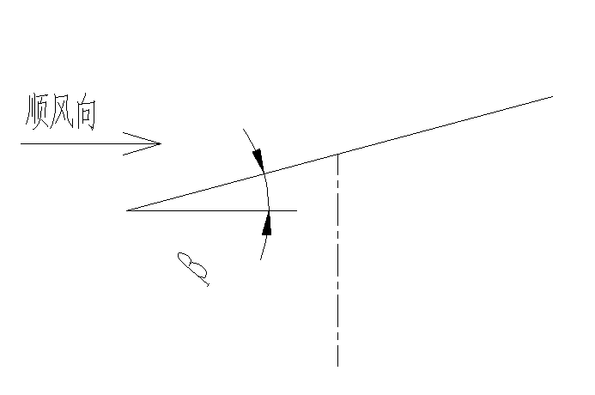
 |  |  |  |  |  |  |  |  |  |  |  |  |  | 1 | 2 | 3 | 4 | 5 | 6
跨距L1= | 7.3 | m | m=L1/L2= | 1 | K1= | -0.1 |  | 多棱管 | 单位:mm |  |  |  |  | 几型钢 | 单位:mm
跨距L2= | 7.3 | m | n=L3/L2= | 1 | K2= | -0.1 |  | 名称 | 材质 | 边数 | 直径 | 壁厚 | 折弯半价 | 名称 | 材质 | a | b | h | t
跨距L3= | 7.3 | m |  |  | K3= | 0.08 |  | S140*2.25 | Q420B | 6边 | 140 | 2.25 | 3 | J50*30*26.5*1.5 | Q355B | 26.5 | 30 | 50 | 1.5
一跨内面板数量n= | 6.3 |  |  |  | K4= | 0.025 |  | S150*3 | Q420B | 8边 | 150 | 3 | 8 | J70*65*0*1.5 | Q355B | 0 | 65 | 70 | 1.5
面板偏心高度h= | 0.15 | m | 体型取值 | 自动 | K5= | 0.08 |  |  |  |  |  |  |  | J70*65*0*1.5 | Q355B | 0 | 65 | 70 | 1.5
距离计算位置驱动面板数量np= | 3 |  | 结构类型 | 1P |  |  |  |  |  |  |  |  |  | J70*65*0*1.5 | Q355B | 0 | 65 | 70 | 1.5
角度θ 类型 | 5 | 10 | 30 | 40 | 25 | 30 | 60 |  |  |  |  |  |  | J70*65*0*1.5 | Q355B | 0 | 65 | 70 | 1.5
运动状态 | 正常运行 | 停止保护 | 正常运行 | 正常运行 | 正常运行 | 正常运行 | 正常运行 |  |  |  |  |  |  | J70*65*0*1.5 | Q355B | 0 | 65 | 70 | 1.5
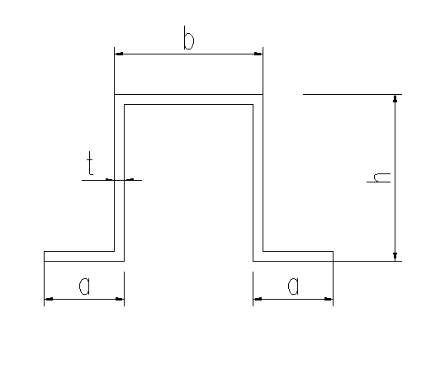
适用风速（m/s） | 18 | 23.4 | 18 | 18 | 18 | 18 | 18
状态风压Wo=V^2/1.6-kN/m2= | 0.203 | 0.342 | 0.203 | 0.203 | 0.203 | 0.203 | 0.203
面板上侧体系系数GCN1 | 0.12 | 0.14 | 0.62 | 0.9 | 0.52 | 0.62 | 1.12
面板下侧体系系数GCN2 | 0.41 | 0.38 | 1.42 | 1.87 | 1.16 | 1.42 | 1.77
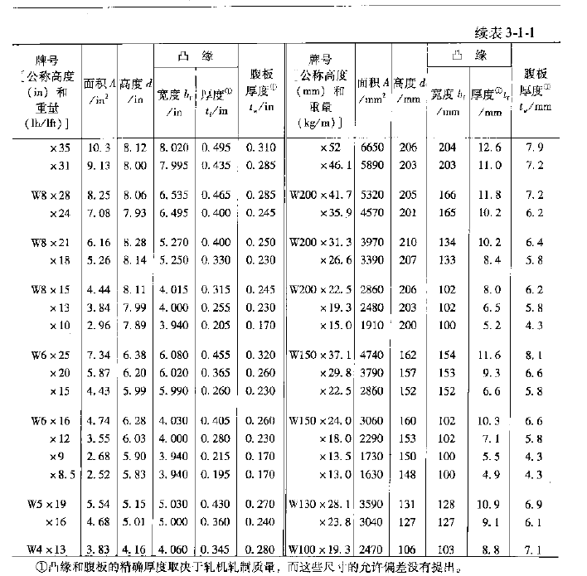
动态放大系数DAF | 1 | 1 | 1 | 1 | 1 | 1 | 1 |  |  | K1插值法
扭矩系数Cm=（GCN1-GCN2）/8= | 0.03625 | 0.03 | 0.1 | 0.12125 | 0.08 | 0.1 | 0.08125 |  |  | 1 | 1.1 | 1
面板上侧风压Ws=qsw*GCN1*DAF （KN/m2） | 0.02436 | 0.04788 | 0.12586 | 0.1827 | 0.10556 | 0.12586 | 0.22736 |  |  | -0.1 | -0.096 | -0.1
面板下侧风压WX=qsw*GCN1*DAF （KN/m2） | 0.08323 | 0.12996 | 0.28826 | 0.37961 | 0.23548 | 0.28826 | 0.35931
活载组合系数Ψ1= | 1.4 | 1.4 | 1.4 | 1.4 | 1.4 | 1.4 | 1.4
恒荷载组合系数Ψ2= | 1.2 | 1.2 | 1.2 | 1.2 | 1.2 | 1.2 | 1.2
一块面板风压Wz=Ψ1*(Ws+Wx)*A/2= | 0.39 | 0.6446 | 1.501 | 2.0381 | 1.2361 | 1.501 | 2.1264
主梁风产生均布荷载qyf(KN/m)=Wz*n/Lh= | 0.3366 | 0.5563 | 1.2954 | 1.7589 | 1.0668 | 1.2954 | 1.8351
面板自重均布荷载qy1=Ψ2*n*W*cosθ/Lh= | 0.6603 | 0.6527 | 0.574 | 0.5077 | 0.6007 | 0.574 | 0.3314
主梁自重均布荷载qy2=Ψ2*Gz*cosθ= | 0.1103 | 0.109 | 0.0959 | 0.0848 | 0.1003 | 0.0959 | 0.0553 |  |  | K2插值法
檩条自重均布荷载qy3= Ψ2*GL*L(n+1)*cosθ/L3 | 0.1117 | 0.1104 | 0.0971 | 0.0859 | 0.1016 | 0.0971 | 0.0561 |  |  | 1 | 1.1 | 1
Y方向总荷载qyz(KN/m)=qyf+qy1+qy2+qy3= | 1.2189 | 1.4284 | 2.0624 | 2.4373 | 1.8694 | 2.0624 | 2.2779 |  |  | -0.1 | -0.116 | -0.1
面板自重均布荷载qx1=1.2*n*W*sinsθ/Lh= | 0.0578 | 0.1151 | 0.3314 | 0.426 | 0.2801 | 0.3314 | 0.574
主梁自重均布荷载qx2=Ψ2*Gz*sinθ= | 0.0096 | 0.0192 | 0.0553 | 0.0711 | 0.0468 | 0.0553 | 0.0959
檩条自重均布荷载qx3=Ψ2*GL*L(n+1)*sinθ/L3 | 0.0098 | 0.0195 | 0.0561 | 0.0721 | 0.0474 | 0.0561 | 0.0971
X方向总荷载qx=qx1+qx2+qx3= | 0.0772 | 0.1538 | 0.4428 | 0.5692 | 0.3743 | 0.4428 | 0.767
Y方向弯矩MBx=K1*qL2^2= | 6.4955 | 7.6119 | 10.9905 | 12.9884 | 9.962 | 10.9905 | 12.1389
Y方向弯矩MCx=-K2*qL2^2= | 6.4955 | 7.6119 | 10.9905 | 12.9884 | 9.962 | 10.9905 | 12.1389
Y方向弯矩M1x=-K3*qL1^2= | 5.1964 | 6.0896 | 8.7924 | 10.3907 | 7.9696 | 8.7924 | 9.7111 |  |  | K3插值法
Y方向弯矩M2x=-K4*qL2^2= | 1.6239 | 1.903 | 2.7476 | 3.2471 | 2.4905 | 2.7476 | 3.0347 |  |  | 1 | 1.1 | 1
Y方向弯矩M3x=-K5*qL3^2= | 5.1964 | 6.0896 | 8.7924 | 10.3907 | 7.9696 | 8.7924 | 9.7111 |  |  | 0.08 | 0.082 | 0.08
X方向弯矩MBy=K1*qL2^2= | 0.4114 | 0.8196 | 2.3597 | 3.0333 | 1.9946 | 2.3597 | 4.0873
x方向弯矩MCy=K2*qL2^2= | 0.4114 | 0.8196 | 2.3597 | 3.0333 | 1.9946 | 2.3597 | 4.0873
x方向弯矩M1y=K3*qL1^2= | 0.3291 | 0.6557 | 1.8877 | 2.4266 | 1.5957 | 1.8877 | 3.2699
x方向弯矩M2y=K4*qL2^2= | 0.1028 | 0.2049 | 0.5899 | 0.7583 | 0.4987 | 0.5899 | 1.0218
x方向弯矩M3y=K5*qL3^2= | 0.3291 | 0.6557 | 1.8877 | 2.4266 | 1.5957 | 1.8877 | 3.2699
Y方向左侧剪力VBy=-（0.5-K1/m2）ql1 | 5.3388 | 6.2564 | 9.0333 | 10.6754 | 8.188 | 9.0333 | 9.9772
Y方向右侧剪力VBy=（0.5-K1+K2）ql2 | 4.449 | 5.2137 | 7.5278 | 8.8961 | 6.8233 | 7.5278 | 8.3143 |  |  | K4插值法
Y方向左侧剪力VCy=-（0.5+K1-K2）ql2 | 4.449 | 5.2137 | 7.5278 | 8.8961 | 6.8233 | 7.5278 | 8.3143 |  |  | 1 | 1.1 | 1
Y方向右侧剪力VCy=-（0.5-K2/n2）ql3 | 5.3388 | 6.2564 | 9.0333 | 10.6754 | 8.188 | 9.0333 | 9.9772 |  |  | 0.025 | 0.019 | 0.025
X方向左侧剪力VBX=-（0.5-K1/m2）ql1 | -0.3381 | 0.6736 | 1.9395 | 2.4931 | 1.6394 | 1.9395 | 3.3595
X方向右侧剪力VBX=（0.5-K1+K2）ql2 | 0.2818 | 0.5614 | 1.6162 | 2.0776 | 1.3662 | 1.6162 | 2.7996
X方向左侧剪力VCX=-（0.5+K1-K2）ql2 | -0.2818 | 0.5614 | 1.6162 | 2.0776 | 1.3662 | 1.6162 | 2.7996
X方向右侧剪力VCX=-（0.5-K2/n2）ql3 | 0.3381 | 0.6736 | 1.9395 | 2.4931 | 1.6394 | 1.9395 | 3.3595
面板偏心扭矩Tm=np*W*h= | 0.288 | 0.288 | 0.288 | 0.288 | 0.288 | 0.288 | 0.288
风荷载扭矩Tf=Ψ1*Wo*A*np*L*Cm*Daf= | 0.7313 | 1.0197 | 2.0175 | 2.4462 | 1.614 | 2.0175 | 1.6392
最大扭矩T总=Tm+Tf= | 1.0193 | 1.3077 | 2.3055 | 2.7342 | 1.902 | 2.3055 | 1.9272 |  |  | K5插值法
弯矩图如下： |  |  |  |  |  |  |  |  |  | 1 | 1.1 | 1
 |  |  |  |  |  |  |  |  |  | 0.08 | 0.082 | 0.08

主梁最大应力σmax(Mpa)=MX/Wx+My/Wz= | 151.43 | 182.28 | 279.98 | 334.38 | 251.72 | 279.98 | 330.4
剪应力τ=V总*Q/It= | 9.43 | 11.09 | 16.29 | 19.33 | 14.72 | 16.29 | 18.56
扭应力υ=T总*C/J= | 12.99 | 16.66 | 29.38 | 34.84 | 24.24 | 29.38 | 24.56
弯、剪、扭复合强度σmax= | 156.33 | 188.51 | 290.94 | 347.29 | 260.61 | 290.94 | 338.74
应力比R= | 41.36% | 49.87% | 76.97% | 91.88% | 68.94% | 76.97% | 89.61% | 自定义
2.3主梁荷载及强度计算-逆风向 |  |  |  |  |  |  |  | 1P | 正吹-0度风 |  |  | 逆吹-180度风
 |  |  |  |  |  |  |  | CN /CM 倾角 | 上CN1 | 下CN2 | CM | 上CN1 | 下CN2
 |  |  |  |  |  |  |  | 0 | 0.04 | 0.07 | 0.00375 | 0.04 | 0.07
 |  |  |  |  |  |  |  | 5 | 0.12 | 0.41 | 0.03625 | 0.41 | 0.12
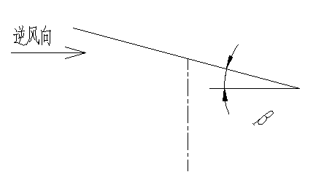
跨距L1= | 7.3 | m | m=L1/L2= | 1 | K1= | -0.1 |  | 10 | 0.14 | 0.38 | 0.03 | 0.38 | 0.14
跨距L2= | 7.3 | m | n=L3/L2= | 1 | K2= | -0.1 |  | 15 | 0.25 | 0.61 | 0.045 | 0.61 | 0.25
跨距L3= | 7.3 | m |  |  | K3= | 0.08 |  | 20 | 0.39 | 0.87 | 0.06 | 0.87 | 0.39
一跨内面板数量n= | 6.3 |  |  |  | K4= | 0.025 |  | 25 | 0.52 | 1.16 | 0.08 | 1.16 | 0.52
面板偏心高度h= | 0.15 | m |  |  | K5= | 0.08 |  | 30 | 0.62 | 1.42 | 0.1 | 1.42 | 0.62
距离计算位置驱动面板数量np= | 3 |  |  |  |  |  |  | 35 | 0.75 | 1.69 | 0.1175 | 1.69 | 0.75
角度θ 类型 | 5 | 10 | 30 | 40 | 25 | 30 | 60 | 40 | 0.9 | 1.87 | 0.12125 | 1.87 | 0.9
运动状态 | 正常运行 | 停止保护 | 正常运行 | 正常运行 | 正常运行 | 正常运行 | 正常运行 | 45 | 0.98 | 1.91 | 0.11625 | 2 | 1
适用风速（m/s） | 18 | 23.4 | 18 | 18 | 18 | 18 | 18 | 50 | 1.07 | 1.86 | 0.09875 | 2 | 1.12
状态风压Wo=V^2/1.6-kN/m2= | 0.203 | 0.342 | 0.203 | 0.203 | 0.203 | 0.203 | 0.203 | 55 | 1.07 | 1.79 | 0.09 | 2 | 1.2
面板上侧体系系数GCN1 | 0.41 | 0.38 | 1.42 | 1.87 | 1.16 | 1.42 | 2 | 60 | 1.12 | 1.77 | 0.08125 | 2 | 1.22
面板下侧体系系数GCN2 | 0.12 | 0.14 | 0.62 | 0.9 | 0.52 | 0.62 | 1.22 | 自定义
动态放大系数DAF | 1 | 1 | 1 | 1 | 1 | 1 | 1 | 2P | 正吹-0度风 |  |  | 逆吹-180度风
扭矩系数Cm=（GCN1-GCN2）/8= | 0.03625 | 0.03 | 0.1 | 0.12125 | 0.08 | 0.1 | 0.0975 | CN /CM 倾角 | 上CN1 | 下CN2 | CM | 上CN1 | 下CN2
面板上侧风压Ws=qsw*GCN1*DAF （KN/m2） | 0.08323 | 0.12996 | 0.28826 | 0.37961 | 0.23548 | 0.28826 | 0.406 | 0 | 0.05 | 0.05 | 0 | 0.05 | 0.05
面板下侧风压WX=qsw*GCN1*DAF （KN/m2） | 0.02436 | 0.04788 | 0.12586 | 0.1827 | 0.10556 | 0.12586 | 0.24766 | 5 | 0.27 | 0.69 | 0.0525 | 0.69 | 0.27
活载组合系数Ψ1= | 1.4 | 1.4 | 1.4 | 1.4 | 1.4 | 1.4 | 1.4 | 10 | 0.47 | 1.18 | 0.08875 | 1.18 | 0.47
恒荷载组合系数Ψ2= | 1 | 1 | 1 | 1 | 1 | 1 | 1 | 15 | 0.63 | 1.3 | 0.08375 | 1.3 | 0.63
一块面板风压Wz=Ψ1*(Ws+Wx)*A/2= | 0.39 | 0.6446 | 1.501 | 2.0381 | 1.2361 | 1.501 | 2.3692 | 20 | 0.73 | 1.41 | 0.085 | 1.41 | 0.73
主梁风产生均布荷载qyf(KN/m)=Wz*n/Lh= | 0.3366 | 0.5563 | 1.2954 | 1.7589 | 1.0668 | 1.2954 | 2.0447 | 25 | 0.8 | 1.5 | 0.0875 | 1.5 | 0.8
面板自重均布荷载qy1=Ψ2*n*W*cosθ/Lh= | 0.5502 | 0.5439 | 0.4783 | 0.4231 | 0.5006 | 0.4783 | 0.2762 | 30 | 0.9 | 1.66 | 0.095 | 1.66 | 0.9
主梁自重均布荷载qy2=Ψ2*Gz*cosθ= | 0.0919 | 0.0908 | 0.0799 | 0.0707 | 0.0836 | 0.0799 | 0.0461 | 35 | 0.93 | 1.66 | 0.09125 | 1.66 | 0.93
檩条自重均布荷载qy3= Ψ2*GL*L(n+1)*cosθ/L3 | 0.1117 | 0.1104 | 0.0971 | 0.0859 | 0.1016 | 0.0971 | 0.0561 | 40 | 0.92 | 1.66 | 0.0925 | 1.74 | 1.1
Y方向总荷载qyz(KN/m)=qyf-qy1-qy2-qy3= | 0.4172 | 0.1888 | 0.6401 | 1.1792 | 0.381 | 0.6401 | 1.6663 | 45 | 1.08 | 1.66 | 0.0725 | 1.74 | 1.2
面板自重均布荷载qx1=1.2*n*W*sinsθ/Lh= | 0.0578 | 0.1151 | 0.3314 | 0.426 | 0.2801 | 0.3314 | 0.574 | 50 | 1.08 | 1.66 | 0.0725 | 1.74 | 1.2
主梁自重均布荷载qx2=Ψ2*Gz*sinθ= | 0.008 | 0.016 | 0.0461 | 0.0593 | 0.039 | 0.0461 | 0.0799 | 55 | 1.08 | 1.66 | 0.0725 | 1.74 | 1.2
檩条自重均布荷载qy3= Ψ2*GL*L(n+1)*sinθ/L3 | 0.0098 | 0.0195 | 0.0561 | 0.0721 | 0.0474 | 0.0561 | 0.0971 | 60 | 1.08 | 1.66 | 0.0725 | 1.74 | 1.2
X方向总荷载qx=qx1+qx2+qx3= | 0.0756 | 0.1506 | 0.4336 | 0.5574 | 0.3665 | 0.4336 | 0.751
Y方向弯矩MBx=K1*qL2^2= | 2.2233 | 1.0061 | 3.4111 | 6.284 | 2.0303 | 3.4111 | 8.8797
Y方向弯矩MCx=-K2*qL2^2= | 2.2233 | 1.0061 | 3.4111 | 6.284 | 2.0303 | 3.4111 | 8.8797
Y方向弯矩M1x=-K3*qL1^2= | 1.7786 | 0.8049 | 2.7289 | 5.0272 | 1.6243 | 2.7289 | 7.1038
Y方向弯矩M2x=-K4*qL2^2= | 0.5558 | 0.2515 | 0.8528 | 1.571 | 0.5076 | 0.8528 | 2.2199
Y方向弯矩M3x=-K5*qL3^2= | 1.7786 | 0.8049 | 2.7289 | 5.0272 | 1.6243 | 2.7289 | 7.1038
X方向弯矩MBy=K1*qL2^2= | 0.4029 | 0.8025 | 2.3107 | 2.9704 | 1.9531 | 2.3107 | 4.0021
x方向弯矩MCy=K2*qL2^2= | 0.4029 | 0.8025 | 2.3107 | 2.9704 | 1.9531 | 2.3107 | 4.0021
x方向弯矩M1y=K3*qL1^2= | 0.3223 | 0.642 | 1.8485 | 2.3763 | 1.5625 | 1.8485 | 3.2017
x方向弯矩M2y=K4*qL2^2= | 0.1007 | 0.2006 | 0.5777 | 0.7426 | 0.4883 | 0.5777 | 1.0005
x方向弯矩M3y=K5*qL3^2= | 0.3223 | 0.642 | 1.8485 | 2.3763 | 1.5625 | 1.8485 | 3.2017
Y方向左侧剪力VBy=-（0.5-K1/m2）ql1 | 1.8273 | 0.8269 | 2.8036 | 5.1649 | 1.6688 | 2.8036 | 7.2984
Y方向右侧剪力VBy=（0.5-K1+K2）ql2 | 1.5228 | 0.6891 | 2.3364 | 4.3041 | 1.3907 | 2.3364 | 6.082
Y方向左侧剪力VCy=-（0.5+K1-K2）ql2 | 1.5228 | 0.6891 | 2.3364 | 4.3041 | 1.3907 | 2.3364 | 6.082
Y方向右侧剪力VCy=-（0.5-K2/n2）ql3 | 1.8273 | 0.8269 | 2.8036 | 5.1649 | 1.6688 | 2.8036 | 7.2984
X方向左侧剪力VBX=-（0.5-K1/m2）ql1 | -0.3311 | 0.6596 | 1.8992 | 2.4414 | 1.6053 | 1.8992 | 3.2894
X方向右侧剪力VBX=（0.5-K1+K2）ql2 | 0.2759 | 0.5497 | 1.5826 | 2.0345 | 1.3377 | 1.5826 | 2.7412
X方向左侧剪力VCX=-（0.5+K1-K2）ql2 | -0.2759 | 0.5497 | 1.5826 | 2.0345 | 1.3377 | 1.5826 | 2.7412
X方向右侧剪力VCX=-（0.5-K2/n2）ql3 | 0.3311 | 0.6596 | 1.8992 | 2.4414 | 1.6053 | 1.8992 | 3.2894
面板偏心扭矩Tm=np*W*h= | 0.288 | 0.288 | 0.288 | 0.288 | 0.288 | 0.288 | 0.288
风荷载扭矩Tf=Ψ1*Wo*A*np*L*Cm*Daf= | 0.7313 | 1.0197 | 2.0175 | 2.4462 | 1.614 | 2.0175 | 1.967
最大扭矩T总=Tm+Tf= | 1.0193 | 1.3077 | 2.3055 | 2.7342 | 1.902 | 2.3055 | 2.255
弯矩图如下：

主梁最大应力σmax(Mpa)=MX/Wx+My/Wz= | 55.58 | 34.01 | 109.45 | 183.25 | 73.4 | 109.45 | 256.15
剪应力τ=V总*Q/It= | 3.27 | 1.86 | 5.97 | 10.07 | 4.08 | 5.97 | 14.11
扭应力υ=T总*C/J= | 12.99 | 16.66 | 29.38 | 34.84 | 24.24 | 29.38 | 28.73
弯、剪、扭复合强度σmax= | 62.31 | 46.75 | 125.41 | 199.08 | 88.28 | 125.41 | 266.68
应力比R= | 16.48% | 12.37% | 33.18% | 52.67% | 23.35% | 33.18% | 70.55%
3. 檩条荷载及强度计算

截面形状 | 几型钢
檩条规格 | J50*30*26.5*1.5
檩条材质 | Q355B
强度设计值ft= | 310 | Mpa
y轴抗弯模量Wy= | 3401.1 | mm3
Z轴抗弯模量Wz= | 2339.32 | mm3
y轴惯性矩Iy= | 96965.19 | mm4
z轴惯性矩Iz= | 93572.88 | mm4
弹性模量E= | 2.06E+05 | Mpa
檩条自重GL= | 0.02 | KN/m | AE=BF | -0.051 | m
檩条长度L= | 4.672 | m | AB= | 4.672 | m
主梁两侧孔距s= | 0.152 | m | AC=BD= | 2.26 | m

面板总长L= | 4.57 | m

3..1 檩条计算-顺风向
类型 角度 | 5 | 10 | 30 | 40 | 25 | 30 | 60
运动状态 | 正常运行 | 停止保护 | 正常运行 | 正常运行 | 正常运行 | 正常运行 | 正常运行
状态风压Wo=V^2/1.6-kN/m2= | 0.203 | 0.342 | 0.203 | 0.203 | 0.203 | 0.203 | 0.203
面板上侧体系系数GCN1 | 0.12 | 0.14 | 0.62 | 0.9 | 0.52 | 0.62 | 1.12
面板下侧体系系数GCN2 | 0.41 | 0.38 | 1.42 | 1.87 | 1.16 | 1.42 | 1.77
动态放大系数DAF | 1.3 | 1.3 | 1.3 | 1.3 | 1.3 | 1.3 | 1.3
面板上侧风压Ws=qsw*GCN1*DAF （KN/m2） | 0.031668 | 0.062244 | 0.163618 | 0.23751 | 0.137228 | 0.163618 | 0.295568
面板下侧风压WX=qsw*GCN1*DAF （KN/m2） | 0.108199 | 0.168948 | 0.374738 | 0.493493 | 0.306124 | 0.374738 | 0.467103
活载组合系数Ψ1= | 1.4 | 1.4 | 1.4 | 1.4 | 1.4 | 1.4 | 1.4
恒荷载组合系数Ψ2= | 1.2 | 1.2 | 1.2 | 1.2 | 1.2 | 1.2 | 1.2
上面板风压WLs=Ψ1*Ws*A/2= | 0.1148 | 0.2256 | 0.593 | 0.8608 | 0.4974 | 0.593 | 1.0713
下面板风压WLX=Ψ1*WX*A/2= | 0.3922 | 0.6123 | 1.3582 | 1.7886 | 1.1095 | 1.3582 | 1.693
上侧-檩条风产生均布荷载qls(KN/m)=WLS/0.5*L= | 0.0502 | 0.0987 | 0.2595 | 0.3767 | 0.2177 | 0.2595 | 0.4688
下侧-檩条风产生均布荷载qlx(KN/m)=WLx/0.5*L= | 0.1716 | 0.268 | 0.5944 | 0.7828 | 0.4856 | 0.5944 | 0.7409
面板自重均布荷载qy1=Ψ2*W*cosθ/L= | 0.1674 | 0.1655 | 0.1455 | 0.1287 | 0.1523 | 0.1455 | 0.084
上侧荷载qyz(KN/m)=qls+qy1= | 0.2176 | 0.2642 | 0.405 | 0.5054 | 0.37 | 0.405 | 0.5528
下侧荷载qyz(KN/m)=qlx+qy1= | 0.339 | 0.4335 | 0.7399 | 0.9115 | 0.6379 | 0.7399 | 0.8249
反力Ra= | 0.5681 | 0.7025 | 1.1209 | 1.3919 | 1.0018 | 1.1209 | 1.422
反力Rb= | 0.7038 | 0.8917 | 1.4952 | 1.8457 | 1.3012 | 1.4952 | 1.7261
檩条弯矩MC=Ra*AC | 1.2839 | 1.5877 | 2.5332 | 3.1457 | 2.2641 | 2.5332 | 3.2137
檩条弯矩MD=Ra*BD | 1.5906 | 2.0152 | 3.3792 | 4.1713 | 2.9407 | 3.3792 | 3.901
C处最大应力σmax=Mc/w | 377.496 | 466.82 | 744.818 | 924.907 | 665.696 | 744.818 | 944.9
D处最大应力σmax=MD/W | 467.672 | 592.514 | 993.561 | 1226.456 | 864.632 | 993.561 | 1146.982
应力比比R= | 150.86% | 191.13% | 320.50% | 395.63% | 278.91% | 320.50% | 369.99%
3. 檩条计算-逆风向

类型 角度 | 5 | 10 | 30 | 40 | 25 | 30 | 60
运动状态 | 正常运行 | 停止保护 | 正常运行 | 正常运行 | 正常运行 | 正常运行 | 正常运行
状态风压Wo=V^2/1.6-kN/m2= | 0.203 | 0.342 | 0.203 | 0.203 | 0.203 | 0.203 | 0.203
面板上侧体系系数GCN1 | 0.41 | 0.38 | 1.42 | 1.87 | 1.16 | 1.42 | 2
面板下侧体系系数GCN2 | 0.12 | 0.14 | 0.62 | 0.9 | 0.52 | 0.62 | 1.22
动态放大系数DAF | 1.3 | 1.3 | 1.3 | 1.3 | 1.3 | 1.3 | 1.3
面板上侧风压Ws=qsw*GCN1*DAF （KN/m2） | 0.108199 | 0.168948 | 0.374738 | 0.493493 | 0.306124 | 0.374738 | 0.5278
面板下侧风压WX=qsw*GCN1*DAF （KN/m2） | 0.031668 | 0.062244 | 0.163618 | 0.23751 | 0.137228 | 0.163618 | 0.321958
活载组合系数Ψ1= | 1.4 | 1.4 | 1.4 | 1.4 | 1.4 | 1.4 | 1.4
恒荷载组合系数Ψ2= | 1 | 1 | 1 | 1 | 1 | 1 | 1
上面板风压WLs=Ψ1*Ws*A/2= | 0.3922 | 0.6123 | 1.3582 | 1.7886 | 1.1095 | 1.3582 | 1.913
下面板风压WLX=Ψ1*WX*A/2= | 0.1148 | 0.2256 | 0.593 | 0.8608 | 0.4974 | 0.593 | 1.1669
上侧-檩条风产生均布荷载qls(KN/m)=WLS/0.5*L= | 0.1716 | 0.268 | 0.5944 | 0.7828 | 0.4856 | 0.5944 | 0.8372
下侧-檩条风产生均布荷载qlx(KN/m)=WLx/0.5*L= | 0.0502 | 0.0987 | 0.2595 | 0.3767 | 0.2177 | 0.2595 | 0.5107
面板自重均布荷载qy1=Ψ2*W*cosθ/L= | 0.1395 | 0.1379 | 0.1213 | 0.1073 | 0.1269 | 0.1213 | 0.07
上侧荷载qyz(KN/m)=qls-qy1= | 0.0321 | 0.1301 | 0.4731 | 0.6755 | 0.3587 | 0.4731 | 0.7672
下侧荷载qyz(KN/m)=qlx-qy1= | 0.0893 | 0.0392 | 0.1382 | 0.2694 | 0.0908 | 0.1382 | 0.4407
反力Ra= | 0.1067 | 0.2442 | 0.8855 | 1.3065 | 0.6633 | 0.8855 | 1.5625
反力Rb= | 0.1707 | 0.1426 | 0.5113 | 0.8526 | 0.3639 | 0.5113 | 1.1976
檩条弯矩MC=Ra*AC | 0.2411 | 0.5519 | 2.0012 | 2.9527 | 1.4991 | 2.0012 | 3.5313
檩条弯矩MD=Ra*BD | 0.3858 | 0.3223 | 1.1555 | 1.9269 | 0.8224 | 1.1555 | 2.7066
C处最大应力σmax=Mc/w | 70.889 | 162.271 | 588.398 | 868.16 | 440.769 | 588.398 | 1038.282
D处最大应力σmax=MD/W | 113.434 | 94.763 | 339.743 | 566.552 | 241.804 | 339.743 | 795.801
应力比比R= | 36.59% | 52.35% | 189.81% | 280.05% | 142.18% | 189.81% | 334.93%

4 .立柱计算
4 .1立柱荷载及强度计算-顺风向 | 驱动立柱信息 |  |  |  |  | 非驱动立柱信息
截面形状 | H型钢 |  |  | 截面形状 |  | H型钢
驱动立柱规格 | H200*100*5.2*4.3 |  |  | 非驱动立柱规格 |  | H150*100*5.5*4.3
立柱材质 | Q355B |  |  | 立柱材质 |  | Q355B
强度设计值ft= | 310 | Mpa |  | 强度设计值ft= |  | 310 | Mpa
立柱抗弯模量WY= | 123108.92 | mm3 |  | 立柱抗弯模量WY= |  | 89429.18 | mm3
立柱抗弯模量WZ= | 17358.46 | mm3 |  |  | 立柱抗弯模量WZ= | 18351.75 | mm3
惯性矩Iy= | 12310891.857 | mm4 |  | 惯性矩Iy= |  | 6707188.475 | mm4
惯性矩IZ= | 867922.87727 | mm4 |  | 惯性矩IZ= |  | 917587.62275 | mm4
钢材弹性模量E= | 2.06E+05 | Mpa |  | 钢材弹性模量E= |  | 2.06E+05 | Mpa
立柱截面积A= | 1855.28 | mm2 |  | 立柱截面积A= |  | 1697.7 | mm2
立柱自重Gz= | 0.4905 | KN |  | 立柱自重Gz= |  | 0.7761 | KN
立柱高度H= | 2.3 | m |  | 立柱高度H= |  | 2.3 | m
立柱迎风面A= | 0.23 | m2 |  | 立柱迎风面A= |  | 0.23 | m2
面板总数量n= | 8 |  |  | 面板总数量n= |  | 8
角度θ 类型 | 5 | 10 | 30 | 40 | 25 | 30 | 60
运动状态 | 正常运行 | 停止保护 | 正常运行 | 正常运行 | 正常运行 | 正常运行 | 正常运行
适用风速（m/s） | 18 | 23.4 | 18 | 18 | 18 | 18 | 18
状态风压Wo=V^2/1.6-kN/m2= | 0.203 | 0.342 | 0.203 | 0.203 | 0.203 | 0.203 | 0.203
立柱体系系数GC | 1.3 | 1.3 | 1.3 | 1.3 | 1.3 | 1.3 | 1.3
一块面板风压Wz=Ψ1*(Ws+Wx)*A/2= | 0.39 | 0.6446 | 1.501 | 2.0381 | 1.2361 | 1.501 | 2.1264
n跨对立柱总风压Wmz=Wz*n*sinθ= | 0.2141 | 0.7052 | 4.7282 | 8.2534 | 3.2911 | 4.7282 | 11.6016
立柱风压WLZ=Ψ1*Wo*A | 0.085 | 0.1432 | 0.085 | 0.085 | 0.085 | 0.085 | 0.085
风扭T1=Ψ1*Wo*A*N*L*Cm= | 1.9502 | 2.7191 | 5.3799 | 6.5232 | 4.3039 | 5.3799 | 4.3712
面板自重扭T2=Ψ2*n*W*sinθ*h= | 0.0803 | 0.16 | 0.4608 | 0.5924 | 0.3895 | 0.4608 | 0.7981
檩条自重扭T3=Ψ2*GL*L*(n+2)sinθ*h | 0.0147 | 0.0292 | 0.0841 | 0.1081 | 0.0711 | 0.0841 | 0.1457
附加扭矩总和T=T1+T2+T3= | 2.0452 | 2.9083 | 5.9248 | 7.2237 | 4.7645 | 5.9248 | 5.315
非驱动立柱弯矩M=Wmz*H+WLZ*H*0.5= | 0.5902 | 1.7866 | 10.9726 | 19.0806 | 7.6673 | 10.9726 | 26.7814
驱动立柱弯矩M=Wmz*H+WLZ*H*0.5+T= | 2.6354 | 4.6949 | 16.8974 | 26.3043 | 12.4318 | 16.8974 | 32.0964
底部剪力V=Wz*sinθ+WLZ | 0.2481 | 0.8171 | 5.4787 | 9.5635 | 3.8135 | 5.4787 | 13.4431
非驱动立柱最大应力σmax(Mpa)=M/W= | 6.6 | 19.978 | 122.696 | 213.36 | 85.736 | 122.696 | 299.47
驱动立柱最大应力σmax(Mpa)=M/W= | 21.407 | 38.136 | 137.256 | 213.667 | 100.982 | 137.256 | 260.715
非驱动立柱应力比R= | 2.13% | 6.44% | 39.58% | 68.83% | 27.66% | 39.58% | 96.60%
驱动立柱应力比R= | 6.91% | 12.30% | 44.28% | 68.92% | 32.57% | 44.28% | 84.10%
4 .2立柱荷载及强度计算-逆风向
角度θ 类型 | 5 | 10 | 30 | 40 | 25 | 30 | 60
运动状态 | 正常运行 | 停止保护 | 正常运行 | 正常运行 | 正常运行 | 正常运行 | 正常运行
适用风速（m/s） | 18 | 23.4 | 18 | 18 | 18 | 18 | 18
状态风压Wo=V^2/1.6-kN/m2= | 0.203 | 0.342 | 0.203 | 0.203 | 0.203 | 0.203 | 0.203
立柱体系系数GC | 1.3 | 1.3 | 1.3 | 1.3 | 1.3 | 1.3 | 1.3
一块面板风压Wz=Ψ1*(Ws+Wx)*A/2= | 0.39 | 0.6446 | 1.501 | 2.0381 | 1.2361 | 1.501 | 2.3692
n跨对立柱总风压Wmz=Wz*n*sinθ= | 0.2141 | 0.7052 | 4.7282 | 8.2534 | 3.2911 | 4.7282 | 12.9263
立柱风压WLZ=Wo*A*Ψ1 | 0.085 | 0.1432 | 0.085 | 0.085 | 0.085 | 0.085 | 0.085
风扭T1=Ψ1*Wo*A*N*L*Cm*h= | 1.9502 | 2.7191 | 5.3799 | 6.5232 | 4.3039 | 5.3799 | 5.2454
面板自重扭T2=Ψ2*n*W*h= | 0.0803 | 0.16 | 0.4608 | 0.5924 | 0.3895 | 0.4608 | 0.7981
檩条自重扭T3=Ψ2*GL*L*(n+2)sinθ*h | 0.0147 | 0.0292 | 0.0841 | 0.1081 | 0.0711 | 0.0841 | 0.1457
附加扭矩总和T=T1+T2+T3= | 2.0452 | 2.9083 | 5.9248 | 7.2237 | 4.7645 | 5.9248 | 6.1892
非驱动立柱弯矩M=Wmz*H+WLZ*H*0.5= | 0.5902 | 1.7866 | 10.9726 | 19.0806 | 7.6673 | 10.9726 | 29.8282
驱动立柱弯矩M=Wmz*H+WLZ*H*0.5+T= | 2.6354 | 4.6949 | 16.8974 | 26.3043 | 12.4318 | 16.8974 | 36.0174
底部剪力V=Wz*sinθ+WLZ | 0.2481 | 0.8171 | 5.4787 | 9.5635 | 3.8135 | 5.4787 | 14.9781
非驱动立柱最大应力σmax(Mpa)=M/W= | 6.6 | 19.978 | 122.696 | 213.36 | 85.736 | 122.696 | 333.54
驱动立柱最大应力σmax(Mpa)=M/W= | 21.407 | 38.136 | 137.256 | 213.667 | 100.982 | 137.256 | 292.565
非驱动立柱应力比R= | 2.13% | 6.44% | 39.58% | 68.83% | 27.66% | 39.58% | 107.59%
驱动立柱应力比R= | 6.91% | 12.30% | 44.28% | 68.92% | 32.57% | 44.28% | 94.38%

跟踪支架计算书2P
光伏跟踪支架计算书 |  |  |  |  |  |  |  |  | 说明：1.适用于1P单点驱动，减速机按照刚接 2.适用于2P减速机按照刚接考虑
 |  |  |  |  |  |  |  |  | 1 | 2 | 3 | 4 | 5 | 6 | 17 | 1 | 2 | 3 | 4 | 5 | 6
1.设计条件 |  |  |  |  |  |  |  |  | 钢管 | 单位:mm |  |  |  |  |  | 方管 | 单位:mm
基本雪压Sw= | 0.3 | KN/m2
保护风速V1= | 14 | m/s |  | 风压折减系数： | 1 |  |  |  | 名称 | 材质 | 直径 | 壁厚 |  |  |  | 名称 | 材质 | 长 | 宽 | 壁厚 | 折弯半径R
最大风速V2= | 22.26 | m/s |  |  |  |  |  |  | φ140*3 | Q355B | 140 | 3 |  |  |  | F120*120*3 | Q355B | 120 | 120 | 3 | 3
面板重量W= | 64 | kg |  |  |  |  |  |  | φ150*5 | Q355B | 150 | 5 |  |  |  | F140*140*5 | Q420B | 140 | 140 | 5 | 6
面板宽度B= | 1.133 | m |  |  |  |  |  |  |  |  |  |  |  |  |  | F130*130*3 | Q420B | 130 | 130 | 3 | 3
面板长度L= | 4.512 | m |  |  |  |  |  |  |  |  |  |  |  |  |  | F130*130*2.75 | Q355B | 130 | 130 | 2.75 | 3
光伏面板面积A= | 5.112096 | m2 |  |  |  |  |  |  |  |  |  |  |  |  |  | F140*140*2.5 | Q420B | 140 | 140 | 2.5 | 3
2.主梁计算 |  |  |  |  |  |  |  |  |  |  |  |  |  |  |  | F140*140*3 | Q420B | 140 | 140 | 3 | 3
2.1主梁规格及截面特性 |  |  |  |  |  |  |  |  |  |  |  |  |  |  |  | F150*150*3 | Q420B | 150 | 150 | 3 | 3
截面形状 | O形截面
主梁规格 | O140*3 |  |  |  |  |  |  |  |  |  |  |  |  |  |  | 1 | 2 | 3 | 4 | 5 | 6
主梁材质 | Q420B
强度设计值ft= | 378 | Mpa |  |  |  |  |  |  | H型钢 | 单位:mm |  |  |  |  |  | O形截面 | 单位:mm
抗弯模量Wx= | 52972.689551 | mm3 |  |  |  |  |  |  | 名称 | 材质 | 高度 | 翼缘宽度 | 上下翼缘厚度 | 腹板厚度 |  | 名称 | 材质 | 截面直径s mm | 板厚t mm | 折弯半径R
抗弯模量Wy= | 83088.170144 | mm3 |  |  |  |  |  |  | H206*102*8*6.2 | Q355B | 206 | 102 | 8 | 6.2 |  | O140*2.25 | Q420B | 140 | 2.25 | 3
y轴惯性矩Iy= | 3357968.4179 | mm4 |  |  |  |  |  |  | H148*100*4.9*4.3 | Q355B | 148 | 100 | 4.9 | 4.3 |  | O165.2*2.5 | Q420B | 165.2 | 2.5 | 3
x轴惯性矩Ix= | 3708088.2686 | mm4 |  |  |  |  |  |  | H200*300*5.2*4.3 | Q355B | 200 | 300 | 5.2 | 4.3 |  | O165.2*3 | Q420B | 165.2 | 3 | 3
钢材弹性模量E= | 2.06E+05 | Mpa |  |  |  |  |  |  | H200*100*5.2*4.3 | Q355B | 200 | 100 | 5.2 | 4.3 |  | O140*2.5 | Q420B | 140 | 2.5 | 3
主梁自重GZ= | 0.11027968425 | KN/m |  |  |  |  |  |  | H150*100*5.5*4.3 | Q355B | 150 | 100 | 5.5 | 4.3 |  | O140*3 | Q420B | 140 | 3 | 3
Q/It= | 0.0014744525547 |  |  |  |  |  |  |  | H148*100*4.9*4.3 | Q355B | 148 | 100 | 4.9 | 4.3
C/J= | 1.0735060379E-05 |  |  |  |  |  |  |  | H202*102*5.8*6.5 | Q355B | 202 | 102 | 5.8 | 6.5
2.2主梁荷载及强度计算-顺风向-以风为主导


 |  |  |  |  |  |  |  |  |  |  |  |  |  |  |  | 1 | 2 | 3 | 4 | 5 | 6
跨距L1= | 8 | m |  |  | K1= | 0.1 |  | 0.1 | 多棱管 | 单位:mm |  |  |  |  |  | 几型钢 | 单位:mm
跨距L2= | 7.8 | m |  |  | K2= | 0.1 |  | 0.1 | 名称 | 材质 | 边数 | 直径 | 壁厚 | 折弯半价 | f | 名称 | 材质 | a | b | h | t
跨距L3= | 7.5 | m |  |  | K3= | 0.4 |  | 0.4 | S140*2.25 | Q420B | 6边 | 140 | 2.25 | 3 | 378 | J50*30*26.5*1.5 | Q355B | 26.5 | 30 | 50 | 1.5
一跨内面板数量n= | 6.62 |  | 横梁跨数 | 3 | K4= | 0.6 |  | #N/A | S150*3 | Q420B | 8边 | 150 | 3 | 8 | 378 | J70*65*0*1.5 | Q355B | 0 | 65 | 70 | 1.5
面板偏心高度h= | 0.15 | m | 体型取值 | 自动 |  |  |  |  |  |  |  |  |  |  | #DIV/0! | J70*65*0*1.5 | Q355B | 0 | 65 | 70 | 1.5
距离计算位置驱动面板数量np= | 10.4 |  | 结构类型 | 2P |  |  |  |  |  |  |  |  |  |  | #DIV/0! | J70*65*0*1.5 | Q355B | 0 | 65 | 70 | 1.5
角度θ 类型 | 5 | 10 | 20 | 30 | 35 | 40 | 45 |  |  |  |  |  |  |  | #DIV/0! | J70*65*0*1.5 | Q355B | 0 | 65 | 70 | 1.5
运动状态 | 抗风模式 | 运行模式 | 运行模式 | 运行模式 | 运行模式 | 运行模式 | 运行模式 |  |  |  |  |  |  |  | #DIV/0! | J70*65*0*1.5 | Q355B | 0 | 65 | 70 | 1.5
适用风速（m/s） | 22.26 | 14 | 14 | 14 | 14 | 14 | 14
状态风压Wo=V^2/1.6-kN/m2= | 0.31 | 0.123 | 0.123 | 0.123 | 0.123 | 0.123 | 0.123
面板上侧体系系数DAF*GCN1 | 0.27 | 0.47 | 0.73 | 0.9 | 0.93 | 0.92 | 1.08
面板下侧体系系数DAF*GCN2 | 0.69 | 1.18 | 1.41 | 1.66 | 1.66 | 1.66 | 1.66
动态放大系数DAF | 1 | 1 | 1 | 1 | 1 | 1 | 1
扭矩系数Cm=（GCN1-GCN2）/8= | 0.0525 | 0.08875 | 0.085 | 0.095 | 0.09125 | 0.0925 | 0.0725
面板上侧风压Ws=qsw*GCN1*DAF （KN/m2） | 0.0837 | 0.05781 | 0.08979 | 0.1107 | 0.11439 | 0.11316 | 0.13284
面板下侧风压WX=qsw*GCN1*DAF （KN/m2） | 0.2139 | 0.14514 | 0.17343 | 0.20418 | 0.20418 | 0.20418 | 0.20418
活载组合系数Ψ1= | 1.4 | 1.4 | 1.4 | 1.4 | 1.4 | 1.4 | 1.4
恒荷载组合系数Ψ2= | 1.2 | 1.2 | 1.2 | 1.2 | 1.2 | 1.2 | 1.2
风雪组合系数Ψ3= | 0.6 | 0.6 | 0.6 | 0.6 | 0.6 | 0.6 | 0.6
积雪分布系数μr= | 1 | 1 | 1 | 0.8 | 0.6 | 0.4 | 0.2
一块面板风压Wz=Ψ1*(Ws+Wx)*A/2= | 1.065 | 0.7262 | 0.9419 | 1.1268 | 1.14 | 1.1356 | 1.206
主梁风产生均布荷载qyf(KN/m)=Wz*n/Lh= | 0.9039 | 0.6163 | 0.7994 | 0.9563 | 0.9675 | 0.9638 | 1.0236
面板自重均布荷载qy1=Ψ2*n*W*cosθ/Lh= | 0.6493 | 0.6419 | 0.6125 | 0.5645 | 0.5339 | 0.4993 | 0.4609
主梁自重均布荷载qy2=Ψ2*Gz*cosθ= | 0.1318 | 0.1303 | 0.1244 | 0.1146 | 0.1084 | 0.1014 | 0.0936
檩条自重均布荷载qy3= Ψ2*GL*L(n+1)*cosθ/L3 | 0.1135 | 0.1122 | 0.1071 | 0.0987 | 0.0933 | 0.0873 | 0.0806
Y方向总荷载qyz(KN/m)=qyf+qy1+qy2+qy3= | 1.7985 | 1.5007 | 1.6434 | 1.7341 | 1.7031 | 1.6518 | 1.6587
雪均布荷载qsw=Ψ1*Ψ3*n*Sw*A*sinsθ/Lh= | 0.0991 | 0 | 0 | 0 | 0 | 0 | 0
面板自重均布荷载qx1=Ψ2*n*W*sinsθ/Lh= | 0.0591 | 0.1177 | 0.2319 | 0.3389 | 0.3888 | 0.4357 | 0.4793 |  |  |  | 角度 | μr
主梁自重均布荷载qx2=Ψ2*Gz*sinθ= | 0.0115 | 0.023 | 0.0453 | 0.0662 | 0.0759 | 0.0851 | 0.0936 |  |  |  | 25 | 1
檩条自重均布荷载qx3=Ψ2*GL*L(n+1)*sinθ/L3 | 0.0099 | 0.0198 | 0.039 | 0.057 | 0.0653 | 0.0732 | 0.0806 |  |  |  | 30 | 0.8
X方向总荷载qx=qx1+qx2+qx3+qsw= | 0.1796 | 0.1605 | 0.3162 | 0.4621 | 0.53 | 0.594 | 0.6535 |  |  |  | 35 | 0.6
Y方向弯矩MBx=K1*qL2^2= | 11.5104 | 9.6045 | 10.5178 | 11.0982 | 10.8998 | 10.5715 | 10.6157 |  |  |  | 40 | 0.4
Y方向弯矩MCx=-K2*qL2^2= | 10.9421 | 9.1303 | 9.9984 | 10.5503 | 10.3617 | 10.0496 | 10.0915 |  |  |  | 45 | 0.2
X方向弯矩MBy=K1*qL2^2= | 1.0927 | 0.9765 | 1.9238 | 2.8114 | 3.2245 | 3.6139 | 3.9759
x方向弯矩MCy=K2*qL2^2= | 1.0927 | 0.9765 | 1.9238 | 2.8114 | 3.2245 | 3.6139 | 3.9759
Y方向左侧剪力VBy=K3ql1 | 5.7552 | 4.8022 | 5.2589 | 5.5491 | 5.4499 | 5.2858 | 5.3078
Y方向右侧剪力VBy=k4ql2 | 8.417 | 7.0233 | 7.6911 | 8.1156 | 7.9705 | 7.7304 | 7.7627
X方向左侧剪力VBX=k3ql1 | 0.5747 | 0.5136 | 1.0118 | 1.4787 | 1.696 | 1.9008 | 2.0912
X方向右侧剪力VBX=k4ql2 | 0.8405 | 0.7511 | 1.4798 | 2.1626 | 2.4804 | 2.7799 | 3.0584
面板偏心扭矩Tm=np*W*h*SINθ= | 0.09 | 0.17 | 0.34 | 0.5 | 0.57 | 0.64 | 0.71
风荷载扭矩Tf=Ψ1*Wo*A*np*L*Cm*Daf= | 5.4658 | 3.6661 | 3.5112 | 3.9243 | 3.7694 | 3.821 | 2.9948
最大扭矩T总=Tm+Tf= | 5.5558 | 3.8361 | 3.8512 | 4.4243 | 4.3394 | 4.461 | 3.7048
弯矩图如下：

主梁最大应力σmax(Mpa)=MX/Wx+My/Wz= | 230.44 | 193.06 | 221.71 | 243.34 | 244.57 | 243.06 | 248.25
剪应力τ=V总*Q/It= | 17.05 | 14.23 | 15.77 | 16.88 | 16.76 | 16.47 | 16.71
扭应力υ=T总*C/J= | 59.64 | 41.18 | 41.34 | 47.5 | 46.58 | 47.89 | 39.77
弯、剪、扭复合强度σmax= | 265.98 | 215.6 | 242.78 | 267.67 | 268.05 | 267.4 | 266.83
应力比R= | 70.37% | 57.04% | 64.23% | 70.81% | 70.91% | 70.74% | 70.59% |  | 自定义
2.3主梁荷载及强度计算-逆风向-以风为主导 |  |  |  |  |  |  |  |  | 1P | 正吹-0度风 |  |  | 逆吹-180度风
 |  |  |  |  |  |  |  |  | CN /CM 倾角 | 上CN1 | 下CN2 | CM | 上CN1 | 下CN2 | CM
 |  |  |  |  |  |  |  |  | 0 | 0.04 | 0.07 | 0.00375 | 0.04 | 0.07 | 0.00375
 |  |  |  |  |  |  |  |  | 5 | 0.12 | 0.41 | 0.03625 | 0.41 | 0.12 | 0.03625
跨距L1= | 8 | m |  |  | K1= | 0.1 |  |  | 10 | 0.14 | 0.38 | 0.03 | 0.38 | 0.14 | 0.03
跨距L2= | 7.8 | m |  |  | K2= | 0.1 |  |  | 15 | 0.25 | 0.61 | 0.045 | 0.61 | 0.25 | 0.045
跨距L3= | 7.5 | m |  |  | K3= | 0.4 |  |  | 20 | 0.39 | 0.87 | 0.06 | 0.87 | 0.39 | 0.06
一跨内面板数量n= | 6.62 |  |  |  | K4= | 0.6 |  |  | 25 | 0.52 | 1.16 | 0.08 | 1.16 | 0.52 | 0.08
面板偏心高度h= | 0.15 | m |  |  |  |  |  |  | 30 | 0.62 | 1.42 | 0.1 | 1.42 | 0.62 | 0.1
距离计算位置驱动面板数量np= | 10.4 |  |  |  |  |  |  |  | 35 | 0.75 | 1.69 | 0.1175 | 1.69 | 0.75 | 0.1175
角度θ 类型 | 5 | 10 | 20 | 30 | 35 | 40 | 45 |  | 40 | 0.9 | 1.87 | 0.12125 | 1.87 | 0.9 | 0.12125
运动状态 | 抗风模式 | 运行模式 | 运行模式 | 运行模式 | 运行模式 | 运行模式 | 运行模式 |  | 45 | 0.98 | 1.91 | 0.11625 | 2 | 1 | 0.125
适用风速（m/s） | 22.26 | 14 | 14 | 14 | 14 | 14 | 14 |  | 50 | 1.07 | 1.86 | 0.09875 | 2 | 1.12 | 0.11
状态风压Wo=V^2/1.6-kN/m2= | 0.31 | 0.123 | 0.123 | 0.123 | 0.123 | 0.123 | 0.123 |  | 55 | 1.07 | 1.79 | 0.09 | 2 | 1.2 | 0.1
面板上侧体系系数GCN1 | 0.69 | 1.18 | 1.41 | 1.66 | 1.66 | 1.74 | 1.74 |  | 60 | 1.12 | 1.77 | 0.08125 | 2 | 1.22 | 0.0975
面板下侧体系系数GCN2 | 0.27 | 0.47 | 0.73 | 0.9 | 0.93 | 1.1 | 1.2 |  | 自定义
动态放大系数DAF | 1 | 1 | 1 | 1 | 1 | 1 | 1 |  | 2P | 正吹-0度风 |  |  | 逆吹-180度风
扭矩系数Cm=（GCN1-GCN2）/8= | 0.0525 | 0.08875 | 0.085 | 0.095 | 0.09125 | 0.08 | 0.0675 |  | CN /CM 倾角 | 上CN1 | 下CN2 | CM | 上CN1 | 下CN2 | CM
面板上侧风压Ws=qsw*GCN1*DAF （KN/m2） | 0.2139 | 0.14514 | 0.17343 | 0.20418 | 0.20418 | 0.21402 | 0.21402 |  | 0 | 0.05 | 0.05 | 0 | 0.05 | 0.05 | 0
面板下侧风压WX=qsw*GCN1*DAF （KN/m2） | 0.0837 | 0.05781 | 0.08979 | 0.1107 | 0.11439 | 0.1353 | 0.1476 |  | 5 | 0.27 | 0.69 | 0.0525 | 0.69 | 0.27 | 0.0525
活载组合系数Ψ1= | 1.4 | 1.4 | 1.4 | 1.4 | 1.4 | 1.4 | 1.4 |  | 10 | 0.47 | 1.18 | 0.08875 | 1.18 | 0.47 | 0.08875
恒荷载组合系数Ψ2= | 1 | 1 | 1 | 1 | 1 | 1 | 1 |  | 15 | 0.63 | 1.3 | 0.08375 | 1.3 | 0.63 | 0.08375
一块面板风压Wz=Ψ1*(Ws+Wx)*A/2= | 1.065 | 0.7262 | 0.9419 | 1.1268 | 1.14 | 1.25 | 1.294 |  | 20 | 0.73 | 1.41 | 0.085 | 1.41 | 0.73 | 0.085
主梁风产生均布荷载qyf(KN/m)=Wz*n/Lh= | 0.9039 | 0.6163 | 0.7994 | 0.9563 | 0.9675 | 1.0609 | 1.0982 |  | 25 | 0.8 | 1.5 | 0.0875 | 1.5 | 0.8 | 0.0875
面板自重均布荷载qy1=Ψ2*n*W*cosθ/Lh= | 0.5411 | 0.5563 | 0.5308 | 0.4892 | 0.4627 | 0.4327 | 0.3994 |  | 30 | 0.9 | 1.66 | 0.095 | 1.66 | 0.9 | 0.095
主梁自重均布荷载qy2=Ψ2*Gz*cosθ= | 0.1099 | 0.1086 | 0.1036 | 0.0955 | 0.0903 | 0.0845 | 0.078 |  | 35 | 0.93 | 1.66 | 0.09125 | 1.66 | 0.93 | 0.09125
檩条自重均布荷载qy3= Ψ2*GL*L(n+1)*cosθ/L3 | 0.1135 | 0.1122 | 0.1071 | 0.0987 | 0.0933 | 0.0873 | 0.0806 |  | 40 | 0.92 | 1.66 | 0.0925 | 1.74 | 1.1 | 0.08
Y方向总荷载qyz(KN/m)=qyf-qy1-qy2-qy3= | 0.1394 | 0.1608 | 0.0579 | 0.2729 | 0.3212 | 0.4564 | 0.5402 |  | 45 | 1.08 | 1.66 | 0.0725 | 1.74 | 1.2 | 0.0675
面板自重均布荷载qx1=1.2*n*W*sinsθ/Lh= | 0.0591 | 0.1177 | 0.2319 | 0.3389 | 0.3888 | 0.4357 | 0.4793 |  | 50 | 1.08 | 1.66 | 0.0725 | 1.74 | 1.2 | 0.0675
主梁自重均布荷载qx2=Ψ2*Gz*sinθ= | 0.0096 | 0.0191 | 0.0377 | 0.0551 | 0.0633 | 0.0709 | 0.078 |  | 55 | 1.08 | 1.66 | 0.0725 | 1.74 | 1.2 | 0.0675
檩条自重均布荷载qy3= Ψ2*GL*L(n+1)*sinθ/L3 | 0.0099 | 0.0198 | 0.039 | 0.057 | 0.0653 | 0.0732 | 0.0806 |  | 60 | 1.08 | 1.66 | 0.0725 | 1.74 | 1.2 | 0.0675
X方向总荷载qx=qx1+qx2+qx3= | 0.0786 | 0.1566 | 0.3086 | 0.451 | 0.5174 | 0.5798 | 0.6379
Y方向弯矩MBx=K1*qL2^2= | 0.8481 | 0.9783 | 0.3523 | 1.6603 | 1.9542 | 2.7767 | 3.2866
Y方向弯矩MCx=-K2*qL2^2= | 0.8481 | 0.9783 | 0.3523 | 1.6603 | 1.9542 | 2.7767 | 3.2866
X方向弯矩MBy=K1*qL2^2= | 0.4782 | 0.9528 | 1.8775 | 2.7439 | 3.1479 | 3.5275 | 3.881
x方向弯矩MCy=K2*qL2^2= | 0.4782 | 0.9528 | 1.8775 | 2.7439 | 3.1479 | 3.5275 | 3.881
Y方向左侧剪力VBy=K3ql1 | 0.4461 | 0.5146 | 0.1853 | 0.8733 | 1.0278 | 1.4605 | 1.7286
Y方向右侧剪力VBy=K4ql2 | 0.6524 | 0.7525 | 0.271 | 1.2772 | 1.5032 | 2.136 | 2.5281
面板偏心扭矩Tm=np*W*h**SINθ= | 0.09 | 0.17 | 0.34 | 0.5 | 0.57 | 0.64 | 0.71
风荷载扭矩Tf=Ψ1*Wo*A*np*L*Cm*Daf= | 5.4658 | 3.6661 | 3.5112 | 3.9243 | 3.7694 | 3.3046 | 2.7883
最大扭矩T总=Tm+Tf= | 5.5558 | 3.8361 | 3.8512 | 4.4243 | 4.3394 | 3.9446 | 3.4983
弯矩图如下：

主梁最大应力σmax(Mpa)=MX/Wx+My/Wz= | 21.77 | 29.94 | 29.25 | 64.37 | 74.78 | 94.87 | 108.75
剪应力τ=V总*Q/It= | 1.19 | 1.79 | 2.8 | 4.46 | 5.14 | 6.08 | 6.83
扭应力υ=T总*C/J= | 59.64 | 41.18 | 41.34 | 47.5 | 46.58 | 42.35 | 37.55
弯、剪、扭复合强度σmax= | 107.59 | 80.22 | 81.86 | 110.65 | 116.69 | 126.64 | 133.17
应力比R= | 28.46% | 21.22% | 21.66% | 29.27% | 30.87% | 33.50% | 35.23%
3. 檩条荷载及强度计算

截面形状 | 几型钢
檩条规格 | J50*30*26.5*1.5
檩条材质 | Q355B
强度设计值ft= | 310 | Mpa
y轴抗弯模量Wy= | 3401.1 | mm3
Z轴抗弯模量Wz= | 2339.32 | mm3
y轴惯性矩Iy= | 96965.19 | mm4
z轴惯性矩Iz= | 93572.88 | mm4
弹性模量E= | 2.06E+05 | Mpa
檩条自重GL= | 0.02 | KN/m | AE=BF | -0.08 | m
檩条长度L= | 4.672 | m | AB= | 4.672 | m
主梁两侧孔距s= | 0.152 | m | AC=BD= | 2.26 | m
面板总长L= | 4.512 | m

3..1 檩条计算-顺风向
类型 角度 | 5 | 10 | 20 | 30 | 35 | 40 | 45
运动状态 | 抗风模式 | 运行模式 | 运行模式 | 运行模式 | 运行模式 | 运行模式 | 运行模式
状态风压Wo=V^2/1.6-kN/m2= | 0.31 | 0.123 | 0.123 | 0.123 | 0.123 | 0.123 | 0.123
面板上侧体系系数GCN1 | 0.27 | 0.47 | 0.73 | 0.9 | 0.93 | 0.92 | 1.08
面板下侧体系系数GCN2 | 0.69 | 1.18 | 1.41 | 1.66 | 1.66 | 1.66 | 1.66
动态放大系数DAF | 1.3 | 1.3 | 1.3 | 1.3 | 1.3 | 1.3 | 1.3
面板上侧风压Ws=qsw*GCN1*DAF （KN/m2） | 0.10881 | 0.075153 | 0.116727 | 0.14391 | 0.148707 | 0.147108 | 0.172692
面板下侧风压WX=qsw*GCN1*DAF （KN/m2） | 0.27807 | 0.188682 | 0.225459 | 0.265434 | 0.265434 | 0.265434 | 0.265434
活载组合系数Ψ1= | 1.4 | 1.4 | 1.4 | 1.4 | 1.4 | 1.4 | 1.4
恒荷载组合系数Ψ2= | 1.2 | 1.2 | 1.2 | 1.2 | 1.2 | 1.2 | 1.2
上面板风压WLs=Ψ1*Ws*A/2= | 0.3894 | 0.2689 | 0.4177 | 0.515 | 0.5321 | 0.5264 | 0.618
下面板风压WLX=Ψ1*WX*A/2= | 0.9951 | 0.6752 | 0.8068 | 0.9498 | 0.9498 | 0.9498 | 0.9498
上侧-檩条风产生均布荷载qls(KN/m)=WLS/0.5*L= | 0.1726 | 0.1192 | 0.1852 | 0.2283 | 0.2359 | 0.2333 | 0.2739
下侧-檩条风产生均布荷载qlx(KN/m)=WLx/0.5*L= | 0.4411 | 0.2993 | 0.3576 | 0.421 | 0.421 | 0.421 | 0.421
面板自重均布荷载qy1=Ψ2*W*cosθ/L= | 0.1696 | 0.1676 | 0.1599 | 0.1474 | 0.1394 | 0.1304 | 0.1204
上侧荷载qyz(KN/m)=qls+qy1= | 0.3422 | 0.2868 | 0.3451 | 0.3757 | 0.3753 | 0.3637 | 0.3943
下侧荷载qyz(KN/m)=qlx+qy1= | 0.6107 | 0.4669 | 0.5175 | 0.5684 | 0.5604 | 0.5514 | 0.5414
反力Ra= | 0.9286 | 0.7521 | 0.8791 | 0.96 | 0.9546 | 0.93 | 0.9753
反力Rb= | 1.2211 | 0.9483 | 1.0669 | 1.1699 | 1.1563 | 1.1345 | 1.1356
檩条弯矩MC=Ra*AC | 2.0986 | 1.6997 | 1.9868 | 2.1696 | 2.1574 | 2.1018 | 2.2042
檩条弯矩MD=Ra*BD | 2.7597 | 2.1432 | 2.4112 | 2.644 | 2.6132 | 2.564 | 2.5665
C处最大应力σmax=Mc/w | 617.036 | 499.75 | 584.164 | 637.911 | 634.324 | 617.977 | 648.084
D处最大应力σmax=MD/W | 811.414 | 630.149 | 708.947 | 777.396 | 768.34 | 753.874 | 754.609
应力比比R= | 261.75% | 203.27% | 228.69% | 250.77% | 247.85% | 243.19% | 243.42%
3. 檩条计算-逆风向

类型 角度 | 5 | 10 | 20 | 30 | 35 | 40 | 45
运动状态 | 抗风模式 | 运行模式 | 运行模式 | 运行模式 | 运行模式 | 运行模式 | 运行模式
状态风压Wo=V^2/1.6-kN/m2= | 0.31 | 0.123 | 0.123 | 0.123 | 0.123 | 0.123 | 0.123
面板上侧体系系数GCN1 | 0.69 | 1.18 | 1.41 | 1.66 | 1.66 | 1.74 | 1.74
面板下侧体系系数GCN2 | 0.27 | 0.47 | 0.73 | 0.9 | 0.93 | 1.1 | 1.2
动态放大系数DAF | 1.3 | 1.3 | 1.3 | 1.3 | 1.3 | 1.3 | 1.3
面板上侧风压Ws=qsw*GCN1*DAF （KN/m2） | 0.27807 | 0.188682 | 0.225459 | 0.265434 | 0.265434 | 0.278226 | 0.278226
面板下侧风压WX=qsw*GCN1*DAF （KN/m2） | 0.10881 | 0.075153 | 0.116727 | 0.14391 | 0.148707 | 0.17589 | 0.19188
活载组合系数Ψ1= | 1.4 | 1.4 | 1.4 | 1.4 | 1.4 | 1.4 | 1.4
恒荷载组合系数Ψ2= | 1 | 1 | 1 | 1 | 1 | 1 | 1
上面板风压WLs=Ψ1*Ws*A/2= | 0.9951 | 0.6752 | 0.8068 | 0.9498 | 0.9498 | 0.9956 | 0.9956
下面板风压WLX=Ψ1*WX*A/2= | 0.3894 | 0.2689 | 0.4177 | 0.515 | 0.5321 | 0.6294 | 0.6866
上侧-檩条风产生均布荷载qls(KN/m)=WLS/0.5*L= | 0.4411 | 0.2993 | 0.3576 | 0.421 | 0.421 | 0.4413 | 0.4413
下侧-檩条风产生均布荷载qlx(KN/m)=WLx/0.5*L= | 0.1726 | 0.1192 | 0.1852 | 0.2283 | 0.2359 | 0.279 | 0.3043
面板自重均布荷载qy1=Ψ2*W*cosθ/L= | 0.1413 | 0.1397 | 0.1333 | 0.1228 | 0.1162 | 0.1087 | 0.1003
上侧荷载qyz(KN/m)=qls-qy1= | 0.2998 | 0.1596 | 0.2243 | 0.2982 | 0.3048 | 0.3326 | 0.341
下侧荷载qyz(KN/m)=qlx-qy1= | 0.0313 | 0.0205 | 0.0519 | 0.1055 | 0.1197 | 0.1703 | 0.204
反力Ra= | 0.5197 | 0.2789 | 0.4055 | 0.5603 | 0.5797 | 0.6557 | 0.6894
反力Rb= | 0.2272 | 0.1274 | 0.2176 | 0.3504 | 0.378 | 0.4789 | 0.5401
檩条弯矩MC=Ra*AC | 1.1745 | 0.6303 | 0.9164 | 1.2663 | 1.3101 | 1.4819 | 1.558
檩条弯矩MD=Ra*BD | 0.5135 | 0.2879 | 0.4918 | 0.7919 | 0.8543 | 1.0823 | 1.2206
C处最大应力σmax=Mc/w | 345.329 | 185.322 | 269.442 | 372.321 | 385.199 | 435.712 | 458.087
D处最大应力σmax=MD/W | 150.981 | 84.649 | 144.6 | 232.836 | 251.183 | 318.221 | 358.884
应力比比R= | 111.40% | 59.78% | 86.92% | 120.10% | 124.26% | 140.55% | 147.77%

4 .立柱计算
4 .1立柱荷载及强度计算-顺风向 | 驱动立柱信息 |  |  |  |  | 非驱动立柱信息
截面形状 | H型钢 |  |  | 截面形状 |  | H型钢
驱动立柱规格 | H200*100*5.2*4.3 |  |  | 非驱动立柱规格 |  | H150*100*5.5*4.3
立柱材质 | Q355B |  |  | 立柱材质 |  | Q355B
强度设计值ft= | 310 | Mpa |  | 强度设计值ft= |  | 310 | Mpa
立柱抗弯模量WY= | 123108.92 | mm3 |  | 立柱抗弯模量WY= |  | 89429.18 | mm3
立柱抗弯模量WZ= | 17358.46 | mm3 |  |  | 立柱抗弯模量WZ= | 18351.75 | mm3
惯性矩Iy= | 12310891.857 | mm4 |  | 惯性矩Iy= |  | 6707188.475 | mm4
惯性矩IZ= | 867922.87727 | mm4 |  | 惯性矩IZ= |  | 917587.62275 | mm4
钢材弹性模量E= | 2.06E+05 | Mpa |  | 钢材弹性模量E= |  | 2.06E+05 | Mpa
立柱截面积A= | 1855.28 | mm2 |  | 立柱截面积A= |  | 1697.7 | mm2
立柱自重Gz= | 0.1785 | KN |  | 立柱自重Gz= |  | 0.7904 | KN
立柱高度H= | 1 | m |  | 立柱高度H= |  | 1 | m
立柱迎风面A= | 0.1 | m2 |  | 立柱迎风面A= |  | 0.1 | m2
面板总数量n= | 22 |  |  | 面板总数量n= |  | 22
角度θ 类型 | 5 | 10 | 20 | 30 | 35 | 40 | 45
运动状态 | 抗风模式 | 运行模式 | 运行模式 | 运行模式 | 运行模式 | 运行模式 | 运行模式
适用风速（m/s） | 22.26 | 14 | 14 | 14 | 14 | 14 | 14
状态风压Wo=V^2/1.6-kN/m2= | 0.31 | 0.123 | 0.123 | 0.123 | 0.123 | 0.123 | 0.123
立柱体系系数GC | 1.3 | 1.3 | 1.3 | 1.3 | 1.3 | 1.3 | 1.3
一块面板风压Wz=Ψ1*(Ws+Wx)*A/2= | 1.065 | 0.7262 | 0.9419 | 1.1268 | 1.14 | 1.1356 | 1.206
n跨对立柱总风压Wmz=Wz*n*sinθ= | 0.6145 | 0.8348 | 2.1326 | 3.7297 | 4.3287 | 4.8323 | 5.6453
立柱风压WLZ=Ψ1*Wo*A | 0.0564 | 0.0224 | 0.0224 | 0.0224 | 0.0224 | 0.0224 | 0.0224
风扭T1=Ψ1*Wo*A*N*L*Cm= | 11.5622 | 7.7552 | 7.4275 | 8.3013 | 7.9736 | 8.0829 | 6.3352
面板自重扭T2=Ψ2*n*W*sinθ*h= | 0.2209 | 0.4401 | 0.8668 | 1.2672 | 1.4537 | 1.6291 | 1.7921
檩条自重扭T3=Ψ2*GL*L*(n+2)sinθ*h | 0.0352 | 0.0701 | 0.1381 | 0.2018 | 0.2315 | 0.2595 | 0.2854
附加扭矩总和T=T1+T2+T3= | 11.8183 | 8.2654 | 8.4324 | 9.7703 | 9.6588 | 9.9715 | 8.4127
非驱动立柱弯矩M=Wmz*H+WLZ*H*0.5= | 0.6427 | 0.846 | 2.1438 | 3.7409 | 4.3399 | 4.8435 | 5.6565
驱动立柱弯矩M=Wmz*H+WLZ*H*0.5+T= | 12.461 | 9.1114 | 10.5762 | 13.5112 | 13.9987 | 14.815 | 14.0692
底部剪力V=Wz*sinθ+WLZ | 0.7073 | 0.9609 | 2.4547 | 4.2931 | 4.9826 | 5.5622 | 6.4981
非驱动立柱最大应力σmax(Mpa)=M/W= | 7.187 | 9.46 | 23.972 | 41.831 | 48.529 | 54.16 | 63.251
驱动立柱最大应力σmax(Mpa)=M/W= | 101.219 | 74.011 | 85.909 | 109.75 | 113.71 | 120.341 | 114.283
非驱动立柱应力比R= | 2.32% | 3.05% | 7.73% | 13.49% | 15.65% | 17.47% | 20.40%
驱动立柱应力比R= | 32.65% | 23.87% | 27.71% | 35.40% | 36.68% | 38.82% | 36.87%
4 .2立柱荷载及强度计算-逆风向
角度θ 类型 | 5 | 10 | 20 | 30 | 35 | 40 | 45
运动状态 | 抗风模式 | 运行模式 | 运行模式 | 运行模式 | 运行模式 | 运行模式 | 运行模式
适用风速（m/s） | 22.26 | 14 | 14 | 14 | 14 | 14 | 14
状态风压Wo=V^2/1.6-kN/m2= | 0.31 | 0.123 | 0.123 | 0.123 | 0.123 | 0.123 | 0.123
立柱体系系数GC | 1.3 | 1.3 | 1.3 | 1.3 | 1.3 | 1.3 | 1.3
一块面板风压Wz=Ψ1*(Ws+Wx)*A/2= | 1.065 | 0.7262 | 0.9419 | 1.1268 | 1.14 | 1.25 | 1.294
n跨对立柱总风压Wmz=Wz*n*sinθ= | 0.6145 | 0.8348 | 2.1326 | 3.7297 | 4.3287 | 5.3191 | 6.0573
立柱风压WLZ=Wo*A*Ψ1 | 0.0564 | 0.0224 | 0.0224 | 0.0224 | 0.0224 | 0.0224 | 0.0224
风扭T1=Ψ1*Wo*A*N*L*Cm*h= | 11.5622 | 7.7552 | 7.4275 | 8.3013 | 7.9736 | 6.9906 | 5.8983
面板自重扭T2=Ψ2*n*W*h= | 0.2209 | 0.4401 | 0.8668 | 1.2672 | 1.4537 | 1.6291 | 1.7921
檩条自重扭T3=Ψ2*GL*L*(n+2)sinθ*h | 0.0352 | 0.0701 | 0.1381 | 0.2018 | 0.2315 | 0.2595 | 0.2854
附加扭矩总和T=T1+T2+T3= | 11.8183 | 8.2654 | 8.4324 | 9.7703 | 9.6588 | 8.8792 | 7.9758
非驱动立柱弯矩M=Wmz*H+WLZ*H*0.5= | 0.6427 | 0.846 | 2.1438 | 3.7409 | 4.3399 | 5.3303 | 6.0685
驱动立柱弯矩M=Wmz*H+WLZ*H*0.5+T= | 12.461 | 9.1114 | 10.5762 | 13.5112 | 13.9987 | 14.2095 | 14.0443
底部剪力V=Wz*sinθ+WLZ | 0.7073 | 0.9609 | 2.4547 | 4.2931 | 4.9826 | 6.1226 | 6.9723
非驱动立柱最大应力σmax(Mpa)=M/W= | 7.187 | 9.46 | 23.972 | 41.831 | 48.529 | 59.604 | 67.858
驱动立柱最大应力σmax(Mpa)=M/W= | 101.219 | 74.011 | 85.909 | 109.75 | 113.71 | 115.422 | 114.08
非驱动立柱应力比R= | 2.32% | 3.05% | 7.73% | 13.49% | 15.65% | 19.23% | 21.89%
驱动立柱应力比R= | 32.65% | 23.87% | 27.71% | 35.40% | 36.68% | 37.23% | 36.80%

Sheet2
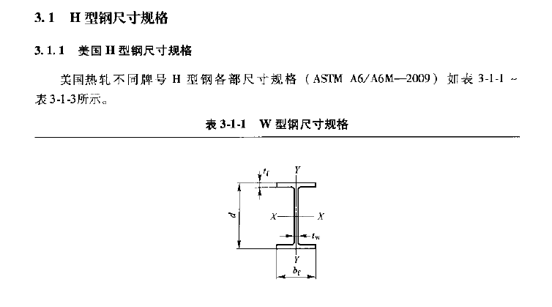
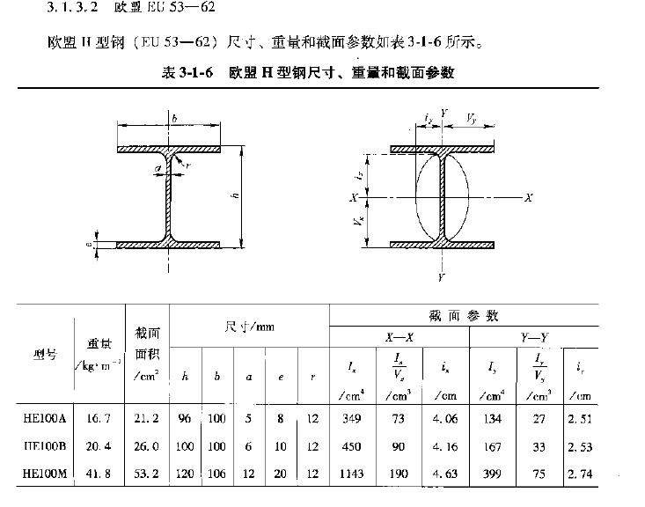
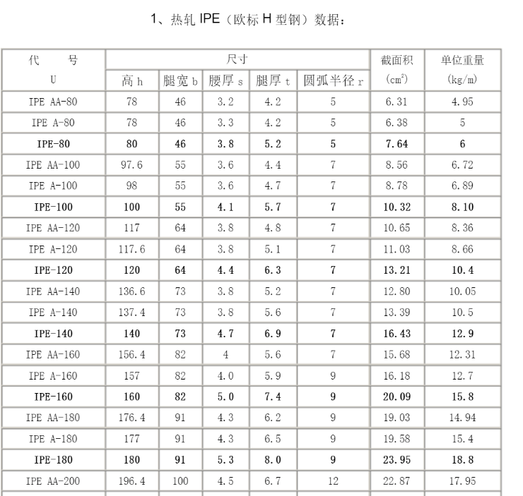

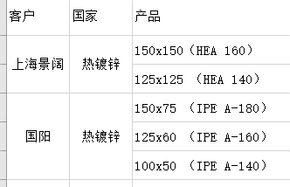

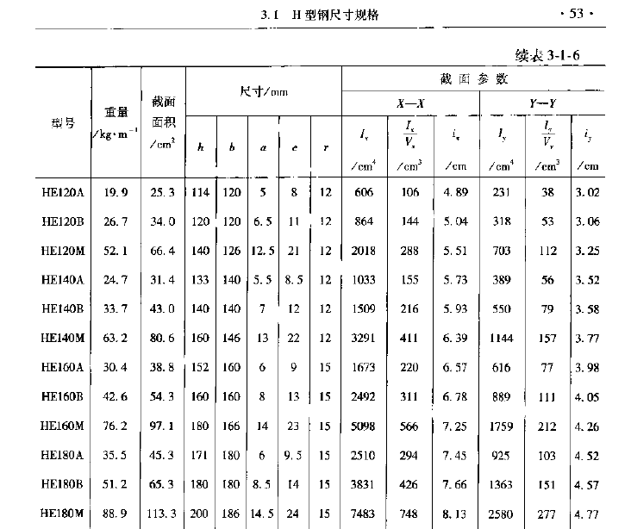

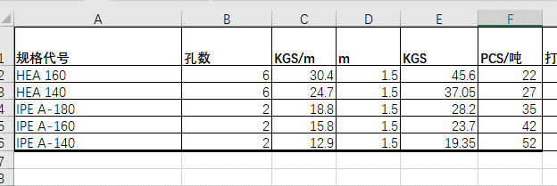

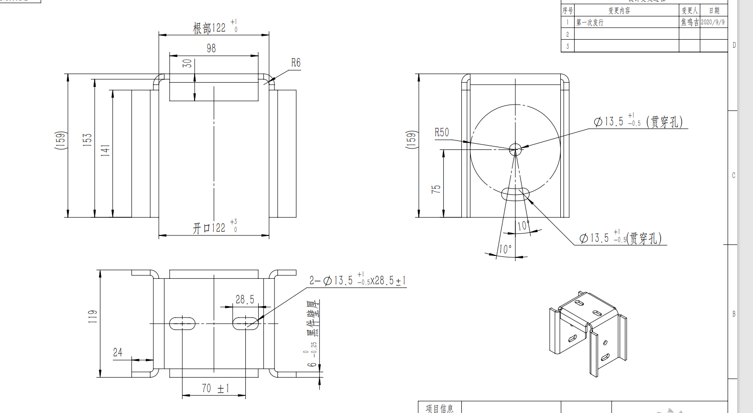

立柱底板计算
柱底节点计算 |  |  |  |  |  | 自定义
1 | 设计条件： |  |  |  |  | 钢材材质： | GR50 | 螺栓级别： | Grade 75
 | 弯矩设计值M= | 25.2 | KN*m |  |  | 钢材 抗拉强度 | 310 | 螺栓抗拉强度 | 468
 | 剪力设计值V= | 8 | KN |  |  | 钢材抗剪强度 | 180 | 螺栓抗剪强度 | 240
 | 垂直设计值N= | 12 | KN
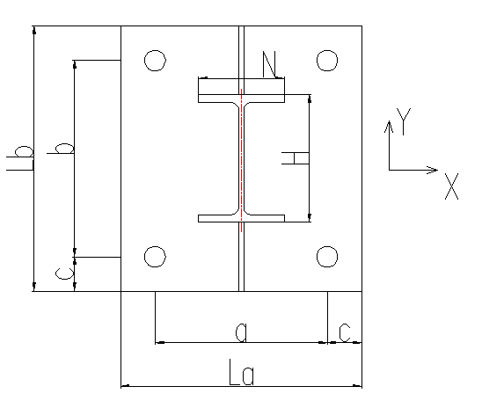
 | 地脚螺栓材质 | Q355B
 | 地脚螺栓规格 | M24
 | a= | 160
 | b= | 260
 | c= | 30
 | H= | 200
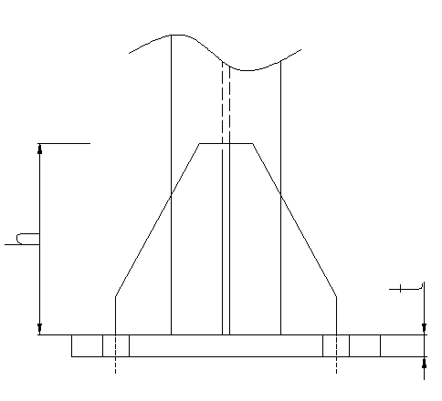
 | N= | 100
 | La= | a+2c= | 220 | mm
 | Lb= | b+2*c= | 320 | mm
2 | 地脚螺栓拉力计算：
 | 偏心距ey = | M/N= | 2100 | mm
 | ey | > | Lb/6+C/3= | 63.33 | mm
 | 计算柱脚底板受压区长度：
 | 钢材和混凝土弹性模量的比值: | n = | 8.078
 | 螺栓净截面面积A0= | 352.99 | mm2
 | X向螺栓受拉数量nx= | 2
 | X向受拉侧锚栓的总有效面积: Aex = | nx *A0 | 705.98 | mm2
 | 受压区长度由下面一元三次方程求得:
 | xn3 + Axn2 + Cxn + D = 0 | 其中系数 | -45120871.904
 | A = 3(ey - La/2) = | 5820
 | C = 6nAex*(ey + Lb/2 -c) /La= | 346840.4
 | D = 6nAex(ey + Lb/2 - c)(lc - L)/La= | -100583716.22
 | 单变量求解Xn= | 71.95518047
 | Y方向混凝土最大压应力:
 | σy = 2N(ey+Lb/2- lc)/B/(L-c-xn/3)xn = | 12.71 | N/mm2
 | X方向锚栓总拉力:
 | Tax = N(ey - Lb/2 + xn/3)Lb -c - xn/3 = | 88.6 | KN
 | 单个螺栓所承受拉力Nt= | Tax/2= | 44.3 | KN
 | 螺栓抗力强度f= | 205 | N/mm2
 | 单个螺栓抗抗拉强度ft= | f*A0 | 72.36 | KN
 | Nt | < | ft | 应力比= | 61.22%
 |  | 满足要求

3 | 柱脚底板计算：
 | 螺栓孔直径D= | 22 | mm
 | 底板材质 | Q355B
 | 法兰板厚t= | 8 | mm
 | 钢材抗拉强度设计值f= | 290 | N/mm2
 | b2= | 40
 | M1= | 1/2*σy *b2^2= | 10168 | N*mm
 | 无加劲板时受压侧底板厚度t= | SQRT(6*M1/f)= | 14.5 | mm
 | 无加劲板时受拉侧底板厚度t= | SQRT(6*Nt*b2/(D+2*b2)/f)= | 18.96 | mm
 | 8 | < | 18.96
 |  | 不满足要求
4 | 加劲板计算：
 | 钢材抗剪设计值fv= | 170 | N/mm2
 | 加劲板厚度t= | 8 | mm
 | 加劲板厚度h= | 150 | mm
 | 剪应力τ= | 2*Nt/h/t= | 73.83 | N/mm2
 | 正剪应力σf= | 5*Nt*b2/h2/t= | 49.22 | N/mm2
 | 剪应力τ | < | fv
 | 正剪应力σf | < | fv
 |  | 满足要求

型钢开孔折减
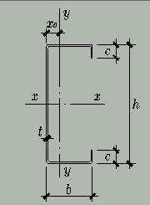
 | 卷边C型钢 |  |  |  |  |  |  |  |  | 未开孔特性 |  |  |  |  |  | 开孔后特性 |  |  |  | 折减系数
序号 | 名称 | 高度h | 宽度b | 板厚t | 卷边C | 上翼缘开孔 直径 | 下上翼缘开孔 直径 | 腹板开孔 直径 | 重量kg/m | 面积A mm2 | X0 | Ix(mm4) | Iy(mm4) | Wx(mm3) | Wymin (mm3) | 面积A mm2 | X0 | Ix(mm4) | Iy(mm4) | 面积折减 | Ix折减 | Iy折减 | 应力增大系数
1 | C70x40x15x2 | 70 | 40 | 2 | 15 |  |  |  | 2.7004 | 344 | 15.555555556 | 270178.66667 | 81102.617284 | 7719.3904762 | 3317.8343434 | 344 | 15.555555556 | 270178.66667 | 81102.617284 | 1.00 | 1 | 1 | 1
2
3
4
5
6
7
8
9
10

预应力钢丝绳计算
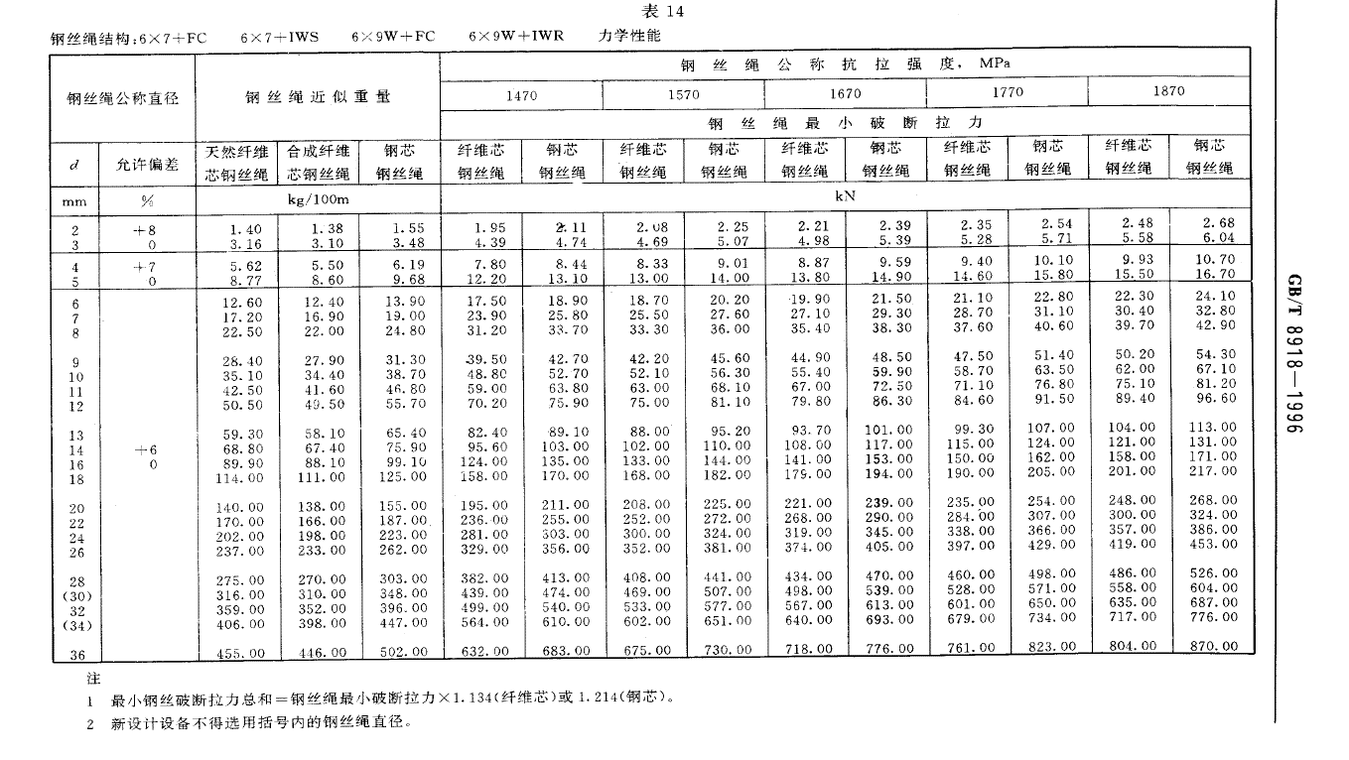
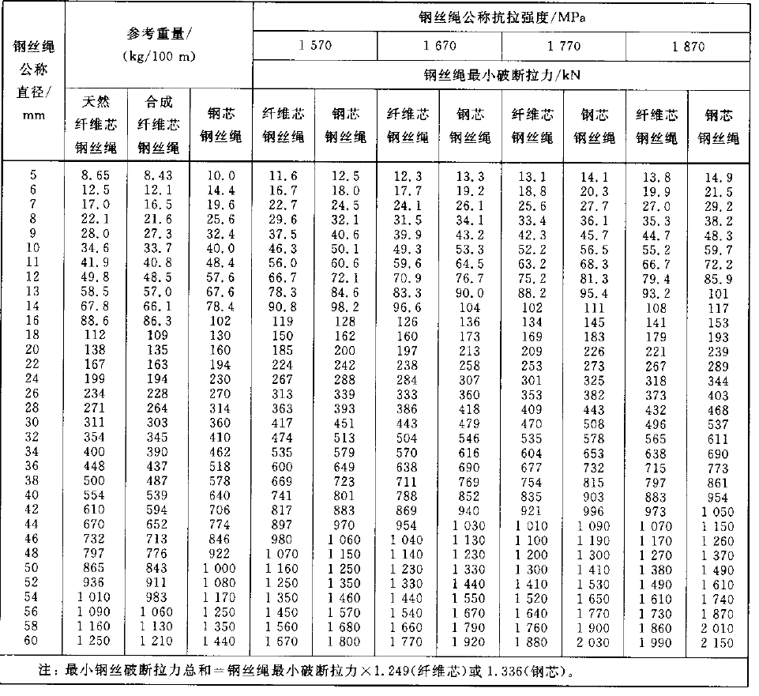
预应力计算
圆钢直径 | 预应力(N) | 面积(mm^2) | 钢丝绳单重kg/km | 组件重量kg/km | 弹性模量(Mpa) | 档距（m） | 应变 | 膨胀系数 (1/℃10-6) | 降低温度 | 弧垂（mm）
13.355 | 70000 | 140.08049447 | 1720 | 14850 | 181400 | 21.3 | 0.0027547557054 | 11.5 | 239.54397438 | 134.24363036
13.355 | 70000 | 140.08049447 | 1720 | 14850 | 181400 | 31.7 | 0.0027547557054 | 11.5 | 239.54397438 | 297.33977321
6 | 15000 | 28.274333882 | 222 |  | 181400 | 21.39 | 0.0029245671277 | 11.5 | 254.31018502 | 8.46434385
 |  | 0 |  |  |  |  | #DIV/0! |  | #DIV/0! | #DIV/0!
 |  | 0 |  |  |  |  | #DIV/0! |  | #DIV/0! | #DIV/0!

各工况下钢丝绳张力计算
风载分项系数 | 圆钢直径 | 索预应力(N) | 面积(mm^2) | 钢丝绳单重kg/km | 组件重量kg/km | 弹性模量(Mpa) | 膨胀系数(1/℃10-6) | 施工温度℃
1 | 13.35 | 72000 | 139.97562418 | 1099 | 14991 | 181400 | 11.5 | 15
风雪组合系数 | 一跨内组件数量 | 组件宽度（m） | 组件长度(m) | 组件单重（kg） | 组件倾角 | 体型系数 | 风振系数
1 | 18 | 1.134 | 2.382 | 34 | 20 | 1 | 1
恒载分项系数 | 温度组合系数 | 积雪分布系数
1 | 1 | 1

雪压KN/m2 | 一块自重KN/m2 | 风压KN/m2 | 温度℃ | 档距（m） | 索张力（N） | 弧垂（mm） | 线长
 |  |  | 28 | 21.4 | 68205.250121 | 9.2239607492
 |  |  | 29 | 21.4 | 67913.355339 | 9.2636057645
 |  |  | 30 | 21.4 | 67621.461962 | 9.3035928497
 |  |  | 31 | 21.4 | 67329.570016 | 9.3439264479
 |  |  | 32 | 21.4 | 67037.679526 | 9.3846110792
 |  |  | 33 | 21.4 | 66745.790515 | 9.4256513428
 |  |  | 34 | 21.4 | 66453.903012 | 9.4670519185
 |  |  | 35 | 21.4 | 66162.017042 | 9.5088175683
 |  |  | 36 | 21.4 | 65870.132633 | 9.5509531385

